Annex A.1
Annex A.1-Techncial Bid Form |  ITB# ITB-IQ-TIK-2023-001 For Shelter Kits and Critical Shelter Upgrades - Tikrit -Salah Al-Din
 | DRC to Complete |  |  |  |  | Bidder to Complete
Item Code | ITEMS DESCRIPTION |  | وصف الفقرة | Unit | Estimated Quantity for One Year | Item/Milestone offered (full specification) | Offered Country of Origin | Offered Model/Brand | offered unit | Offered Quantity | Pictures are for illustrative purpose only

A - Roof, staircase, concreting, foundations, columns, repairing, demolishing and ceiling works, Exterior and interior walls including all accessories
A.1.1 | Concrete Hollow Block Wall 20 cm: Supply materials and manpower's to build a wall by using concrete block according to the following specifications: - Type: hollow. - Block size: 40x20x20 cm. - Wall thickness: 20 cm. - Ratio: Cement, Sand mix (1:3). - Curing by water: at least 3 days. the cost includes using two steel angle size 2", thickness 4mm over doors and windows openings |  | جدران بلوك سمك 20 سم: تجهيز مواد وقوة عاملة لبناء جدران خارجية باستخدام البلوك الاسمنتي طبقا للمواصفات التالية: أبعاد 40×20×15 وبسمك 20 سم نسبة الخلط في مونة البناء 1:3 مع مراعاة الرش بالمياه لمدة 3 ايام. العمل يتضمن استخدام حديد زاوية قياس 2" وسمك 4 ملم فوق فتحات الأبواب والشبابيك . وكل ما يلزم لاتمام العمل وفقا لتعليمات المهندس المشرف | M2 | 200 |  | Non Applicable | Non Applicable
A.1.2 | Rectangular Perforated Brick Wall 24 cm: Supply materials and manpower's to build a wall by using rectangular Perforated Brick according to the following specifications: - Block size: 75x115x240 mm. - Wall thickness: 24 cm. - Ratio: Cement, Sand mix (1:3). - Curing by water: at least 3 days the cost includes using two steel angle size 2", thickness 4mm over doors and windows. |  | جدران طابوق سمك 24 سم: تجهيز مواد وقوة عاملة لبناء جدران خارجية بالطابوق طبقا للمواصفات التالية: أبعاد 7.5×11.5×24, وبسمك 24 سم, نسبة الخلط في مونة البناء 1:3, مع مراعاة الرش بالمياه لمدة 3 ايام. العمل يتضمن استخدام حديد زاوية قياس 2" وسمك 4 ملم فوق فتحات الأبواب والشبابيك وكل ما يلزم لاتمام العمل وفقا لتعليمات المهندس المشرف | M2 | 100 |  |  |  |  |  | 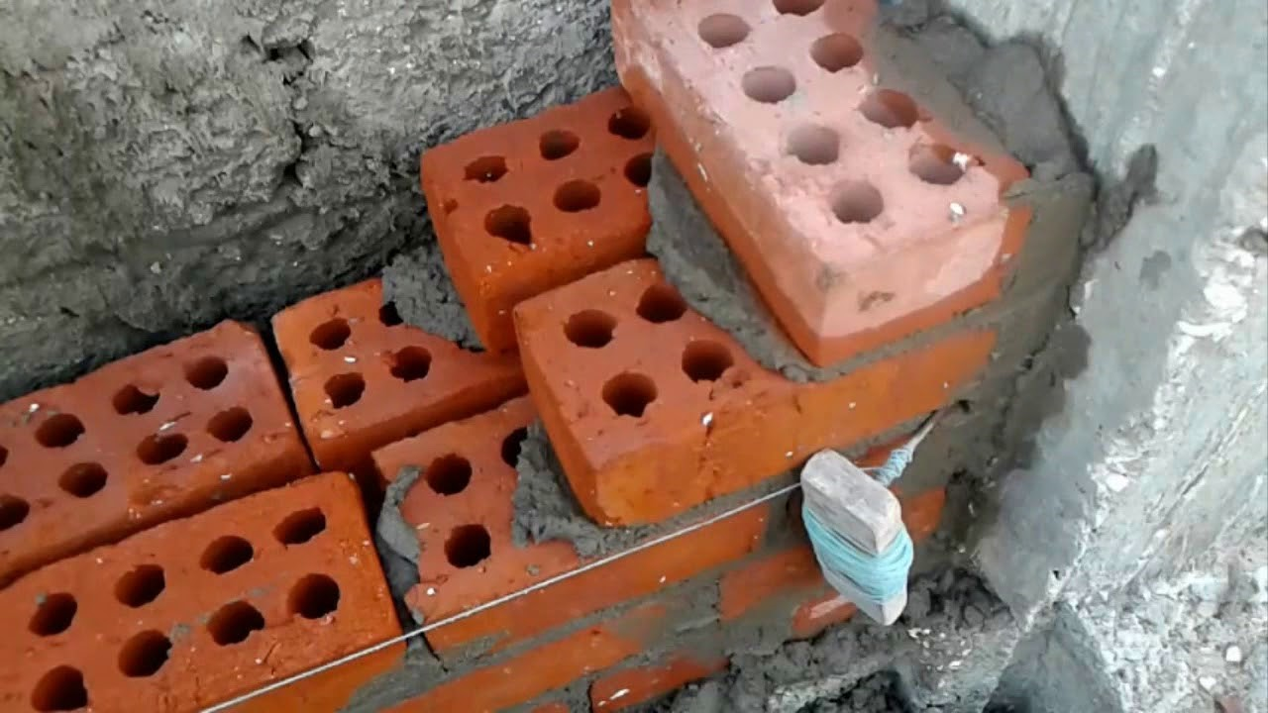
A.1.3 | Cement Plaster: Provide materials and manpower to render walls and roofs in cement plaster by using cement sand mortar according to the bellow instructions: - Cleaning walls from dust and dirt. - Filling concrete block joint and holes by cement mortar 1:4. - Plastering by two layer of sand surface plaster, each layer thickness 1cm. The price includes a smooth and even surface, preparation of surface, scaffolding , curing and finishing at all levels/height and locations, all as directed. |  | أعمال اللبخ بالأسمنت: تجهيز مواد و قوة عاملة لأعمال اللبخ بالأسمنت للجدران والسقوف بأستخدام الاسمنت وفقا للتعليمات الأتية: تنظيف الجدران من الغبار والاوساخ. ملئ الفراغات بين البلوك [استعمال مونة الأسنت بنسبة (1:4) اللبخ يكون على شكل طبقتين كل طبقة سمك 1 سم. يشمل السعر سطحًا أملسًا ومستويًا ، وإعداد السطح ، والسقالات ، والمعالجة والتشطيب على جميع المستويات / الارتفاع والمواقع ، كل ذلك حسب توجيهات المهندس المشرف. | M2 | 750 |  | Non Applicable | Non Applicable |  |  | 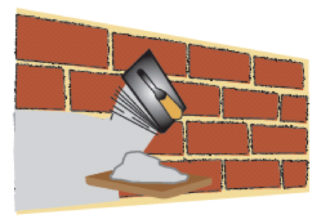
A.1.4 | Gypsum Faced Plaster: Provide materials and manpower to render walls and roofs in gypsum plaster according to bellow instructions: - Cleaning walls from dust and dirt. - Filling concrete block joint and holes by cement mortar 1:4. - Rendering by two layers of gypsum plaster, first layer thickness at least 25mm, starting with a base coat and finished by a topcoat in white gypsum plaster obtaining a straight and level finish surface on horizontal and vertical planes by using aluminum straight edges each 80cm. |  | أعمال البياض بالجص: تجهيز مواد و قوة عاملة لأعمال اللبخ بالجص والجص الفني (البورك) وفقا للمواصفات التالية: تنظيف الجدران من الغبار و الأوساخ. ملئ الفراغات في الجدران والفواصل بين بلوك الجدران بمونة الأسمنت (1:4). البياض يكون على شكل طبقتين , الطبقة الأولى بسمك 25 سم يبدأ بطبقة أساسية وينتهي بطبقة علوية من الجص الأبيض للحصول على سطح مستوٍ ومستوٍ على الأسطح الأفقية والعمودية باستخدام حواف مستقيمة من الألومنيوم كل 80 سم. | M2 | 200 |  | Non Applicable | Non Applicable |  |  | 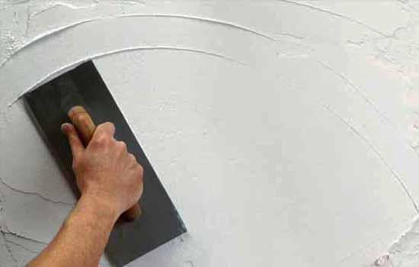
A.1.5 | Strip of Finishes: Provide material and remove existing wall painting/finishes until original surface is exposed. |  | الأنهاءات (أزالة بقايا الطلاء والمواد الانشائية): تجهيز مواد وقوة عاملة لأزالة بقايا الطلاء أو المواد الانشائية من على الجدران حتى السطح الأصلي وحسب توجيهات المهندس المشرف | M2 | 100 |  | Non Applicable | Non Applicable
A.1.6 | Casting Concrete C15 for grounds: Providing materials and manpower to cast concrete slab for grounds with bellow specification: - Thickness: 10cm. - Type: C15, 200kg/m3. The working process shall be according to the bellow instructions: - Preparing the ground, cleaning and levelling. - Compacting the ground. - Laying one layer of clear plastic sheeting under the concrete. - Using at least 10cm thickness laminated plywood for the edges. - Smoothing concrete surface. - Slope 1% toward floor drain. - Removing extra soil to assigned place by site engineer. - Curing: curing by water for at least three days. |  | صب كونكريت C15 للأرضيات: تجهيز مواد و قوة عاملة لأعمال صب كونكريت للأرضيات بالمواصفات التالية: سمك الصب: 10 سم . النوعية : C15, 200 Kg/m3 يجب أن تكون الأعمال وفق التعليمات التالية: تجهيز الأرضية من حيث النظافة والعدالة (التسوية). حدل الأرضية. وضع طبقة واحدة من النايلون تحت الكونكريت. أستخدام قالب من خشب البلايود سمك 10 سم للحواف. تخشين سطح الكونكريت. عمل ميل في الصبة 1% بأتجاه التصريف. إزالة التربة الزائدة للمكان المخصص لها من قبل مهندس الموقع. - المعالجة: المعالجة بالماء لمدة ثلاثة أيام على الأقل. | M2 | 500 |  |  |  |  |  | 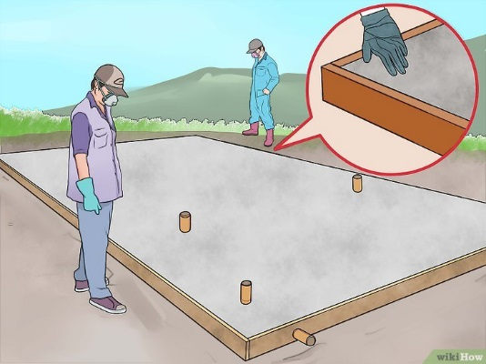
A.1.7 | Concrete Rump for disability person: Supply material and cast concrete (1:2:4) Rump (1 m width), the slope should not be more than (1:5), for elevations of more than 20cm of height, supply and cast concrete over the nylon, for making concrete ramp 1m in width and %12 slope rate for each 1m in length. Concrete should be class C 1:2:4 mix (21Mpa). All works to be according to the specification, drawings and requests of site engineer. |  | رمبة خرسانية للأشخاص ذوي الإعاقة: تجهيز مواد و صب كونكريت بنسبة (1:2:4) رمبة بعرض (1 متر) والميلان يجب أن لا يزيد عن(1:5) للارتفاعات التي يزيد ارتفاعها عن 20 سم , تجهيز وصب الخرسانة فوق النايلون ، لعمل منحدر خرساني (رمبة) بعرض 1 متر ومعدل انحدار (ميلان) 12٪ لكل متر بطول 1. والكونكريت المجهز يجب ن يكون من صنف C (1:2:4 ) بقوة (21 ميكاباسكال). كل الأعمال يجب أن تكون حسب المواصفات والرسومات المرفقة و تعليمات المهندس المشرف. | M3 | 25 |  |  |  |  |  | 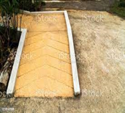
A.1.8 | Casting concrete C20 for Lintels: Providing materials and manpower's to cast reinforced concrete for lintels with bellow specification: - Type: C20, 250kg/m3. Working process shall be according to the bellow: - Preparing the lintels for casting by removing damaged concrete and steels. - Reinforcing lintels by using, 5 steel Ø12 and stirrups Ø 10 @25cm. - Prepare the formwork out of timber and plywood around the rebar. - The price includes curing the concretes by water for at least three days. |  | صب كونكريت C20 للأعتاب فوق الأبواب والشبابيك: تجهيز مواد و قوة عاملة لأعمال صب كونكريت مسلح للأعتاب بالمواصفات التالية: سمك الصب: 20 سم . النوعية : C20, 250 Kg/m3 يجب أن تكون الأعمال وفق التعليمات التالية: تجهيز الأعتاب للصب بأزالة الكونكريت والحديد المتضرر. تسليح الأعتاب بأستخدام حديد تسليح 5steel Ø12. والأتاري Ø 10 @25cm. تجهيز القوالب من الخشب والبلايود حول حديد التسليح. السعر يتضمن معالجة بالمياه لمدة 3 أيام. | M3 | 10 |  |  |  |  |  | 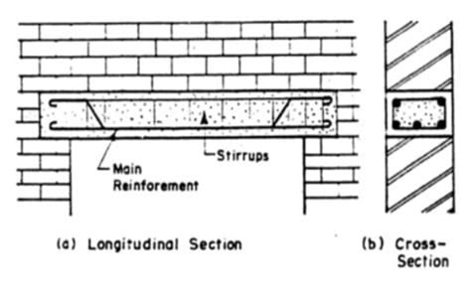
A.1.9 | Removing Debris (as result of destruction caused by military operations or already available at construction site): Provide materials and manpower to remove construction debris, the cost includes: - Hiring skilled labors and machineries. - Transportation of debris to assigned area by supervisor engineer. |  | إزالة الأنقاض (نتيجة الدمار الناجم عن العمليات العسكرية أو المتوفرة بالفعل في موقع البناء): توفير المواد والعمالة لإزالة مخلفات البناء والتكلفة تشمل: - توظيف العمالة والآليات الماهرة. - نقل الحطام إلى المنطقة المخصصة من قبل المهندس المشرف. | M3 | 100 |  | Non Applicable | Non Applicable |  |  | 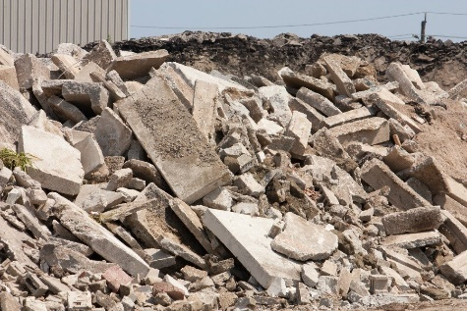
A.1.10 | Demolishing Concrete Roof, Floors and Stairs: Provide materials and manpower to demolish damaged concrete roof, floor and stairs, according to bellow instructions: - Using concrete cutter for the edges. - Using jack hammer, chisel and hummer for demolishing. - Cutting steel bars by using cutting machine. - Transportation of rubbles to dump site area assigned Demolishing Concrete Roof, Floors and Stairs: Provide materials and manpower to demolish damaged concrete roof, floor and stairs, according to bellow instructions: - Using concrete cutter for the edges. - Using jack hammer, chisel and hummer for demolishing. - Cutting steel bars by using cutting machine. - Transportation of rubbles to dump site area assigned by supervisor engineer. |  | إزالة (تفليش) الأسطح الكونكريتية, الارضيات, المحجرات و السلالم: تجهيز مواد و قوة عاملة لازالة الاسطح المتضررة, الأرضيات, المحجرات و السلالم وفقا للتعليمات التالية: - استخدام المكينة القاطعة للكونكريت للحافات الحادة والمدببة - استخدام جاك هامر, قلم تفليش و مطرقة اعتيادية لأعمال الازالة لبقية الاجزاء - استخدام قاطعة شيش التسليح ( الكوسرة) لغرض ازالة اقطاب التسليح الظاهرة - نقل جميع الانقاض الى المنطقة المخصصة للرمي والتي تحدد من قبل المهندس المشرف جميع العمل يكون وفقا لتعليمات المهندس المشرف | M2 | 200 |  | Non Applicable | Non Applicable
A.1.11 | Demolishing Concrete Block walls 20cm thickness: Provide materials and manpower to demolish concrete block walls, thickness 20cm according to bellow instructions: - Using temporary support under the roof. - Using concrete cutter for the edges. - Using jack hammer, chisel and hummer for demolishing. - Transportation of rubbles to dump site area assigned by supervisor engineer. |  | ازالة (تفليش) الجدران الكونكريتية سمك 20 سم: تجهيز مواد وقوة عاملة لازالة الجدران الكونكريتية و الجدران الطابوقية و الجدران الحجرية وبسمك (20 سم ) وفقا للتعليمات التالية - استخدام مسند مؤقت (جك) اثناء عملية هدم الجدران للحفاظ على الثبات الانشائي للمبنى - استخدام جاك هامر, قلم تفليش و مطرقة اعتيادية لأعمال التفليش ( حسب السمك الموجود) - نقل جميع الانقاض الى المنطقة المخصصة للرمي والتي تحدد من قبل المهندس المشرف جميع العمل يكون وفقا لتعليمات المهندس المشرف | M2 | 200 |  | Non Applicable | Non Applicable
A.1.12 | Tar WaterProofing: Provide material and manpower to supply and cover rooftops with 2 layers of tar to seal off rooftop against leakages in accordance to the following specifications: - Two layers (not less than 5 mm thick per each layer) - all surfaces to be covered shall be cleaned from dust and impurities. |  | العزل المائي بأستخدام القير: تجهيز مواد و قوة عاملة لتغطية السطح بطبقتين من القير لحماية السطح من التسرب وفقا للتعليمات التالية: طبقتين (بما لايقل سمك الطبقة الواحدة عن 5 ملم) جميع الأسطح التي ستغطى يجب ان يتم تنظيفها من الغبار والشوائب. | M2 | 50 |  |  |  |  |  | 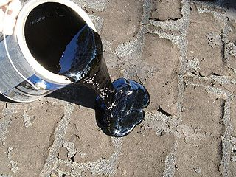
A.1.13 | Steel Handrails: Supply and install steel handrails for stairs and parapets according to the following specifications: - Newal: 4x4cm square pipe, thickness 2mm - Handrail: 4x4cm square pipe, thickness 2mm. - String capping: Handrail: 4x4cm square pipe, thickness 2mm. - Baluster: 2x2cm square pipe, thickness 2mm, distance 12cm C/C. - Supports: 4x4xm square pipe, thickness 2mm, - The height of handrails should not be less than 1.0m - Paintings: one layer of anti-rust paint and two layer of oil paints. the price including fixing and wilding it to the ground according to the instruction of supervisor engineer and according to drawing No.11 , including fixing, painting & welding (1 base and 2 black painting). |  | المحجر الحديدي: تجهيز مواد وتثبيت محجر حديدي للسلالم (الدرج) والستارة وفقا للمتعليمات التالية: جديد: أنبوب مربع 4x4 سم ، سمك 2 ملم - المحجر: أنبوب مربع 4x4 سم ، سمك 2 ملم. - حديد المحجر: الدرج: أنبوب مربع 4x4 سم ، سمك 2 ملم. - الدرج: أنبوب مربع 2 × 2 سم ، سمك 2 ملم ، مسافة 12 سم C/C مساند: أنبوب مربع 4x4xm ، سمك 2 ملم ، - يجب ألا يقل ارتفاع الدرج عن 1.0 متر - الدهانات: طبقة طلاء مضاد للصدأ وطبقتين من الدهانات الزيتية. السعر شاملاً التثبيت والتثبيت على الأرض حسب تعليمات المهندس المشرف ووفقًا للرسم رقم 11 شاملاً التثبيت والطلاء واللحام (1 قاعدة و 2 طلاء أسود). | M.L | 200 |  |  |  |  |  | 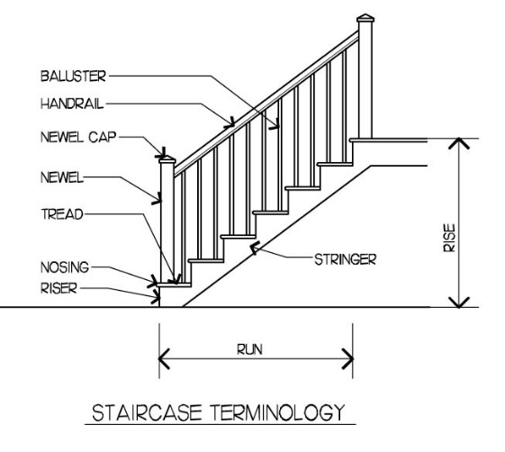
A.1.14 | Plywood partition - one sided: Supply and install plywood partitions according to the following specifications: - Thickness: 18mm. - Finishes: one sides. - Grade: First-Class. - Usage: Indoor. - Dimensions: 1220 x 2440. -Structure: Using rectangular hollow iron tube 4 x 8cm, plate thickness 3mm, as frame around the walls and as support vertically every 2m C/C, distance between Self-drilling screw 30 cm, the cost includes painting hollow iron tube by one layer of anti-rust paint and two layer of oil paint. |  | قاطع خشب بلايود - جهة واحدة: تجهيز مواد وتثبيت قواطع خشب بلايود وفقا للمواصفات التالية: سمك البلايود : 18 ملم. الأنهاء (التثبيت) يكون من جهة واحدة. الصنف: درجة أولى. الأستخدام: داخلي. الأبعاد: 1220X 2440 الهيكل: باستخدام أنبوب حديد مجوف مستطيل 4 × 8 سم ، سمك اللوحة 3 ملم ، كإطار حول الجدران وكدعم عموديًا كل 2 م C / C ، المسافة بين برغي الحفر 30 سم ، التكلفة تشمل طلاء أنبوب الحديد المجوف بطبقة واحدة من طلاء مضاد للصدأ وطبقتين من الطلاء الزيتي. | M2 | 50 |  |  |  |  |  | 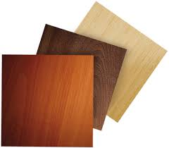
A.1.15 | Plywood Partition - Two Sided: Supply and install plywood partitions according to the following specifications: -Thickness: 18mm. -Finishes: two sides. -Grade: First-Class. -Usage: Indoor. -Dimensions: 1220 x 2440. -Structure: Using rectangular hollow iron tube 4 x 8cm, plate thickness 3mm, as frame around the walls and as support vertically every 2m C/C, distance between Self-drilling screw 30 cm, the cost includes painting hollow iron tube by one layer of anti-rust paint and two layer of oil paint. |  | قاطع خشب بلايود - جهتين: تجهيز مواد وتثبيت قواطع خشب بلايود وفقا للمواصفات التالية: سمك البلايود : 18 ملم. الأنهاء (التثبيت) يكون من جهتين. الصنف: درجة أولى. الأستخدام: داخلي. الأبعاد: 1220X 2440 الهيكل: باستخدام أنبوب حديد مجوف مستطيل 4 × 8 سم ، سمك اللوحة 3 ملم ، كإطار حول الجدران وكدعم عموديًا كل 2 م C / C ، المسافة بين برغي الحفر 30 سم ، التكلفة تشمل طلاء أنبوب الحديد المجوف بطبقة واحدة من طلاء مضاد للصدأ وطبقتين من الطلاء الزيتي. | M2 | 50
A.1.16 | Sandwich Panels for Roof: Supply and install sandwich panels for roofs according to the following specifications: - Type: roofs - Materials: Galvanized, pre-fabricated, painted in white color - Insulations: Polyurethane foam - Thickness: 5cm - Structure: using rectangular hollow iron tube 5 x 10cm, plate thickness 4mm over the existing walls and horizontally (along short side dimension), distance between iron tube 1m C/C, distance between Self-drilling screw 30 cm, the cost includes painting hollow iron tube by one layer of anti-rust paint and two layer of oil paint. the work includes all the necessary preperatory works including modification and/or removal of old temporary roofing structurs or any material being used as a roof (if needed) as a preperation for installing the new sandwich panel roof |  | الواح الساندويج للسقف: تجهيز مواد وتثبيت ساندويج بنل للسقف وفقا التعليمات التالية: النوعية : السقف المواد: تجهيز وتثبيت صفائح من البليت المغلون المسبق الصنع ( سندويج بنل ) سمك 5 سم مع العازل الحرارى للسقوف. العزل: إسفنج بولي يوريثان السمك: 5 سم. الهيكل: باستخدام أنبوب حديد مجوف مستطيل 5 × 10 سم ، سماكة اللوحة 4 مم فوق الجدران الموجودة وأفقياً (على طول البعد الجانبي القصير) ، المسافة بين أنبوب الحديد 1 متر C / C ، المسافة بين برغي الحفر الذاتي 30 سم ، التكلفة تشمل طلاء الحديد بطبقة واحدة من الطلاء المضاد للصدأ وطبقتين من الدهان الزيتي، يشمل العمل جميع اعمال التهيئة كازالة او تعديل اي سقوف مؤقتة قديمة او اي مواد قديمة مستعملة للتسقيف (ان دعت الحاجة ) وذلك لغرض التهيئة لنصب الالواح الساندويج الجديدة . | M2 | 6000 |  |  |  |  |  | 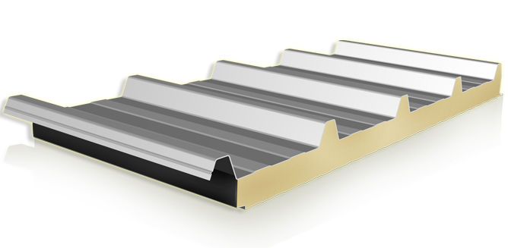
A.1.17 | Sandwich Panels for Walls: Supply and install sandwich panels for walls according to the following specifications: - Type: Walls - Materials: Galvanized, pre-fabricated, painted in white color. - Insulations: Polyurethane foam. - Thickness: 5cm. - Structure: according to drawings No.10 , the work include fixing of hollow iron tube 2"x4" fixed from outside and in two directions, closing corners of the interior and exterior angles with plastic decoration frame and filling voids with transparent silicone or reasonable mortar . the work includes removal or modification of old temporary walling structurs or barriers (if needed) as a preperation for installing the new sandwich panel walls. |  | الواح الساندويج للجدران: تجهيز مواد وتثبيت ساندويج بنل للجدران وفقا التعليمات التالية: النوعية : الجدار المواد: تجهيز وتثبيت صفائح من البليت المغلون المسبق الصنع ( سندويج بنل ) سمك 5 سم مع العازل الحرارى للجدران. العزل: إسفنج بولي يوريثان السمك: 5 سم. الهيكل: تجهيز وتثبيت صفائح من البليت المغلون المسبق الصنع ( سندويج بنل ) سمك 5 سم مع العازل الحرارى للجدران وحسب المخططات المرفقة رقم 10 , والعمل يشمل تثبيت بوارى من الحديد المربع قياس 2 انج*4 انج تثبت من الخارج وبالاتجاهين .واغلاق الزوايا الداخلية والخارجية بالزوايا الديكور البلاستيكية مع ملىء الفراغات بالسيليكون الشفاف المانع للتعفن او بالمونة المانسبة .وحسب توجيهات المهندس المشرف. يشمل العمل اعمال التهيئة كازالة او تعديل اي جدران مؤقتة قديمة او اي مواد قديمة مستعملة كحواجز او قواطع (ان دعت الحاجة ) وذلك لغرض التهيئة لنصب الالواح الساندويج الجديدة . | M2 | 200 |  |  |  |  |  | 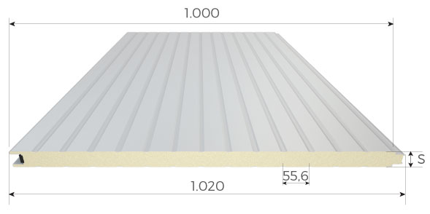
A.1.18 | Corrugated Sheets: Supply and install corrugated sheet for walls according to the following specifications: - Type: roof and walls - Materials: Galvanized. - Thickness: 0.8mm - Structure: Using rectangular hollow iron tube 4 x 8cm, plate thickness 3mm, as frame around the walls and as Vertically support every 2m C/C, distance between Self-drilling screw 30 cm, the cost includes painting hollow iron tube by one layer of anti-rust paint and two layer of oil paint. |  | الصفائح المموجة ( الجينكو): تجهيز مواد وقوة عاملة لتثبيت (جينكو) للجدران وفقا للمواصفات التالية: النوعية: السقف والجدران المواد: حديد مغلون (كلفنايز) السمك: 0.8 ملم. الهيكل: باستخدام أنبوب حديد مجوف مستطيل 4 × 8 سم ، سماكة اللوحة 3 مم ، كإطار حول الجدران وكدعم رأسيًا كل 2 م C / C ، المسافة بين برغي الحفر 30 سم ، التكلفة تشمل طلاء أنبوب الحديد المجوف بطبقة واحدة من طلاء مضاد للصدأ وطبقتين من الطلاء الزيتي. | M2 | 200 |  |  |  |  |  | 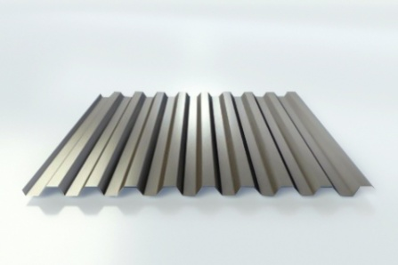
A.1.19 | Interiors Emulsion Painting: Provide materials and manpower to paint walls and roofs according to bellow instructions: - Cleaning walls by removing dust, smoke traces, peeling paint, etc. - Painting by one layer of Primer paint. - Filling holes and cracks with special paste, then well sanding it. - Painting by two layer of Emulsion paint, specialized for interiors. |  | طلاء اعتيادي (بنتلايت) تجهيز مواد وقوة عاملة لغرض صبغ السقوف و الجدران وحسب التوجيهات التالية - تنظيف الجدران عن طريق ازالة الغبار, اثار الدخان, الصبغ المتقشر, ..الخ - طلاء الجدار بطبقة اولية اساس - ملئ الفتحات الشقوق والفتحات الصغيرة باستخدام العجين (الطلس) و من ثم تنعيمه جيدا - طلاء بطبقتين من طلاء البنتلايت و بصورة جيدة جميع الاعمال تكون حسب توجيهات المهندس المشرف | M2 | 100 |  |  |  |  |  | 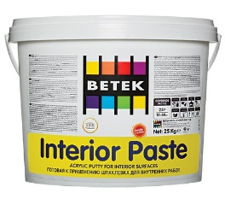
A.1.20 | Oil Painting: Provide materials and manpower to paint walls and roofs according to bellow instructions: - Cleaning walls by removing dust, smoke traces, peeling paint, etc. - Painting by one layer of Primer paint. - Filling holes and cracks with special paste, then well sanding it. - Painting by two layer of oil paint |  | طلاء دهني (بوية) تجهيز مواد وقوة عاملة لغرض صبغ السقوف و الجدران وحسب التوجيهات التالية - تنظيف الجدران عن طريق ازالة الغبار, اثار الدخان, الصبغ المتقشر, ..الخ - طلاء الجدار بطبقة اولية اساس - ملئ الفتحات الشقوق والفتحات الصغيرة باستخدام العجين (الطلس) و من ثم تنعيمه جيدا - طلاء بطبقتين من الطلاء الدهني (البوية) و بصورة جيدة جميع الاعمال تكون حسب توجيهات المهندس المشرف | M2 | 100 |  |  |  |  |  |  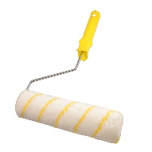
B - External doors, Internal doors, Windows
B.1.1 | Repairing Iron Doors: Provide materials and manpower to repair iron doors, single plate/double plates, according to the bellow instructions: - Replacing missing accessories (handles, locks, plates, hinges). - Replacing damaged steel plate. - Repairing/Replacing the frame to get the door appropriately functional. - Well sanding the door, one layer of anti-rust and two layers of oil paint for steel door, filling the cracks with special paste. |  | تصليح الابواب الحديدية: توفير المواد والعمالة لإصلاح أبواب الحديد ، لوح حديد مفرد / الألواح الحديد المزدوجة ، حسب التعليمات أدناه: - استبدال الملحقات المفقودة (مقابض ، أقفال ، لوحات ، مفصلات). - استبدال اللوحة الفولاذية التالفة. - إصلاح / استبدال الإطار حتى يعمل الباب بشكل مناسب. - صنفرة الباب جيداً ، طبقة واحدة مقاومة للصدأ وطبقتين من الطلاء الزيتي للأبواب الحديدية ، وملء الشقوق بمعجون خاص. | No. | 200 |  | Non Applicable | Non Applicable |  |  | 
B.1.2 | Handle and Locks: Provide materials and manpower to install hand lock for iron doors, according to the following specifications: - Materials: Stainless steel. - Finishes: stainless steel, brass, Zinc. - Size: 8", 12",16" or 18". The price includes removing the old broken handle and locks. |  | المقبض والأقفال: توفير المواد والعمالة لتركيب القفل اليدوي للأبواب الحديدية حسب المواصفات التالية: - المواد: ستانلس ستيل (الفولاذ المقاوم للصدأ). - الأنهاءات: الفولاذ المقاوم للصدأ والنحاس والزنك. - الحجم: 8 "أو 12" أو 16 "أو 18". يشمل السعر إزالة المقبض والأقفال المكسورة القديمة. | NO | 200 |  |  |  |  |  | 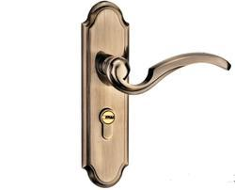
B.1.3 | Wooden Doors: Supply and install new wooden door for the interiors, according to the following specifications: - Frame: sewed wood 100mm. - Door structure: sewed wood 50 x 50mm. - Accessories: three hinges, stop door, handles and locks. - Cover: covered with 2 layer wood board, thickness 4 mm. - Paint: one layer of primer paint and two layer of semi Gloss paint. The price includes removing the old frame and plastering the frame sides by using cement plaster 1:4 Gypsum plaster. |  | الأبواب الخشبية: تجهيز وتركيب باب خشبي جديد داخلي حسب المواصفات التالية: - الإطار: خشب جام 100 ملم. - هيكل الباب: خشب جام 50 × 50 ملم. - الملحقات: ثلاثة مفاصل ، موقف للباب ، مقابض وأقفال. - الغطاء: مغطى بلوح من طبقتين سماكة 4 ملم. - الدهان: طبقة واحدة من الدهان التمهيدي وطبقتين من الدهان شبه اللامع. يشمل السعر إزالة الهيكل القديم وتكسية جوانب الهيكل باستخدام جص أسمنتي 1: 4 جص جبسي. | NO | 100 |  |  |  |  |  | 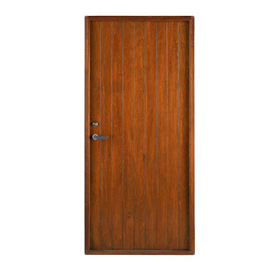
B.1.4 | Wooden Door Leaf: Supply and install new wooden door for the interiors, according to the following specifications: - Door structure: is sewed wood 50x50mm. - Accessories: three hinges, stop door, handles and locks. - Cover: covered with 2 layer wood board, thickness 4 mm. - Paint: one layer of primer paint and two layer of Gloss paint, the price includes painting old Frame. |  | لوح الباب الخشبي: تجهيز وتركيب باب خشبي جديد داخلي حسب المواصفات التالية: - هيكل الباب: خشب جام 50 × 50 ملم. - الملحقات: ثلاثة مفاصل ، موقف للباب ، مقابض وأقفال. - الغطاء: مغطى بلوح من طبقتين سماكة 4 ملم. - الدهان: طبقة واحدة من الدهان التمهيدي وطبقتين من الدهان شبه اللامع. يشمل السعر طلاء الهيكل (الجرجوبة) القديم | NO | 100
B.1.5 | Handle and Locks: Provide materials and manpower to install hand lock for wooden doors, according to the following specifications: - Materials: Stainless steel. - Finishes: stainless steel, brass, Zinc. - Size: 8", 12",16" or 18". The price includes removing the old broken handle and locks. |  | المقبض والأقفال: توفير المواد والعمالة اللازمة لتركيب القفل اليدوي للأبواب الخشبية حسب المواصفات التالية: - المواد: ستانلس ستيل (الفولاذ المقاوم للصدأ ). - التشطيبات: الفولاذ المقاوم للصدأ والنحاس والزنك. - الحجم: 8 "أو 12" أو 16 "أو 18". يشمل السعر إزالة المقبض والأقفال المكسورة القديمة. | NO | 50 |  |  |  |  |  | 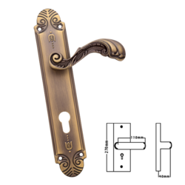
B.1.6 | PVC door: Supply and install new reinforced UPVC door for the interior and exteriors, according to the following specifications: - Frame and stile (structure): 6.5cm thickness panels. - Hinges(Mullions): 8.5cm. - Panels: PVC panels, white color. - Accessories: three hinges, stop door, handles and locks. - Glasses: 4mm thickness, Clear/Blur. the price includes removing old door if available, plastering the frame edges by cement plaster 1:3. |  | باب PVC: تجهيز وتركيب باب جديد مقوى UPVC للداخل والخارج حسب المواصفات التالية: - الهيكل والشكل: ألواح بسماكة 6.5 سم. - المفاصل: 8.5 سم. - الألواح: الواح PVC بيضاء اللون. - الملحقات: ثلاثة مفاصل ، موقف للباب ، مقابض وأقفال. - الزجاج: سمك 4 ملم ، شفاف / ضبابي. يشمل السعر إزالة الباب القديم إذا كان متاحًا ، لبخ حواف الإطار بجص أسمنتي 1: 3. | M2 | 600 |  |  |  |  |  | 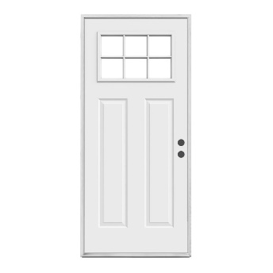
B.1.7 | PVC Window Double Shutters: Supply and install Reinforced PVC windows, according to the following specifications: - Shutters: 2. - Frame and Mullion (structure): 6.5cm. - Hinges (Internal): 8.5cm. - Protection: using mosquito wire mesh - Accessories: hinges, handles. - Glasses: 4mm thickness, blur/clear. the cost includes removing old steel window, plastering the edges by cement plaster 1:3. |  | نافذة فردتان PVC: تجهيز وتركيب شبابيك PVC مقواة حسب المواصفات التالية: - الفردات: 2. - الهيكل (الهيكل): 6.5 سم. - مفاصل (داخلية): 8.5 سم. - الحماية: باستخدام مشبك للبعوض - الملحقات: مفاصل ، مقابض. - الزجاج: سمك 4 ملم ، ضبابي / شفاف. تشمل التكلفة إزالة النوافذ المكسورة القديمة ، ولبخ الحواف بالجص الأسمنتي 1: 3. | M2 | 50 |  |  |  |  |  | 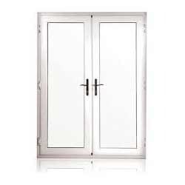
B.1.8 | PVC Window Triple Shutters: Supply and install reinforced PVC windows, according to the following specifications: - Shutters: 3. - Frame (structure): 6.5cm. - Hinges (Internal): 8.5cm. - Protection: using mosquito wire mesh - Accessories: hinges, handles. - Glasses: 4mm thickness, blur/clear. the cost includes removing old broken windows, plastering the edges by cement plaster 1:3. |  | نافذة ثلاث فردات PVC: تجهيز وتركيب شبابيك PVC مقواة حسب المواصفات التالية: - الفردات: 3. - الهيكل (الهيكل): 6.5 سم. - مفاصل (داخلية): 8.5 سم. - الحماية: باستخدام مشبك للبعوض - الملحقات: مفاصل ، مقابض. - الزجاج: سمك 4 ملم ، ضبابي / شفاف. تشمل التكلفة إزالة النوافذ المكسورة القديمة ، ولبخ الحواف بالجص الأسمنتي 1: 3. | M2 | 50 |  |  |  |  |  | 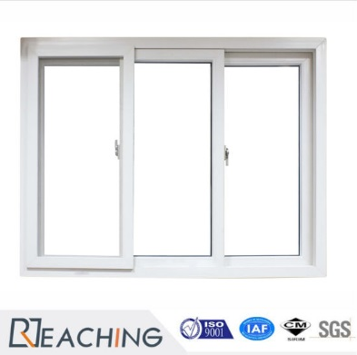
B.1.9 | Handles for Iron Windows: Supply and install handles for iron windows, according to the following specifications: - Materials: Brass. - Finishes: Chrome or Brass. The price includes lock holder and removing the old broken handles. |  | مقابض النوافذ الحديدية: تجهيز وتركيب مقابض شبابيك حديدية حسب المواصفات التالية: - المواد: نحاس. - الأنهاءات: كروم أو نحاس. يشمل السعر حامل القفل وإزالة المقابض المكسورة القديمة. | NO | 200 |  |  |  |  |  | 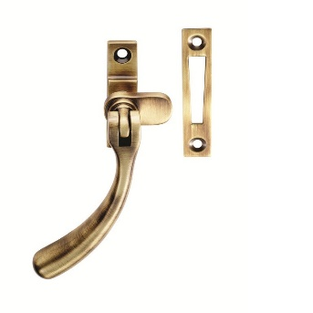
B.1.10 | Repairing Steel Window: Provide materials and manpower to repair steel windows according to bellow instructions: - Structure: replacing damaged frames and shutter. - Replace an anti-insects wire mesh. - Accessories: replacing missing accessories (handles, hinges, lock holders...etc.). - Cleaning: cleaning and well sanding the window. -Painting: one layer of anti-rust paint and two layers of oil paint. |  | إصلاح النوافذ الحديدية: توفير المواد والعمالة لإصلاح النوافذ الحديدية حسب التعليمات التالية: - الهيكل: استبدال الإطارات التالفة والفردة. - استبدل شبكة سلكية مضادة للحشرات (مشبك). - الملحقات: استبدال الملحقات المفقودة (مقابض ، مفاصل ، أقفال ... إلخ). - التنظيف: تنظيف النافذة وصنفرتها جيدًا. - الدهان: طبقة واحدة من الطلاء المضاد للصدأ وطبقتين من الدهان الزيتي. | NO | 100 |  | Non Applicable | Non Applicable |  |  | 
B.1.11 | Iron Door: Supply and install new iron door for the interior and exteriors, according to the following specifications: - Frame: pressed steel , thickness 3mm. - Panels: double plate, steel sheeting G18. - Insulation: insulated with Polystyrene Foam. - Cross rail, lock rail: square pipe 2x2cm thickness 1.5mm. - Accessories: hinges, handles, locks. - Paint: well sanding the door and painting by one layer of anti-rust paint and two layer of oil paints. the price includes removing the old frame and plastering the frame sides by using cement plaster 1:3 gypsum plaster. |  | باب حديد: تجهيز وتركيب باب حديدي جديد داخلي و خارجي وفق المواصفات التالية: - الإطار: حديد مضغوط ، سمك 3 ملم. - الألواح: صفيحة حديدية مزدوجة ، صفائح فولاذية G18. - العزل: معزول برغوة البوليسترين. - سكة متقاطعة ، سكة قفل: أنبوب مربع بسمك 2x2 سم 1.5 ملم. - الملحقات: مفصلات ، مقابض ، أقفال. - الدهان: صنفرة الباب جيدا ودهانه بطبقة واحدة من الطلاء المضاد للصدأ وطبقتين من الدهانات الزيتية. يشمل السعر إزالة الهيكل القديم وتكسية جوانب الهيكل باستخدام جص أسمنتي 1: 3 جص جبسي. | M2 | 50
B.1.12 | 4mm Glass Sheets: Supply and install glasses for windows and doors with bellow specification: - Thickness: 4mm - Installation: using windows putty/Silicon according to the instruction of supervisor engineers. - Cleaning: Removing the old broken glasses and putties. - Application: UPVC, steel and Wooden doors/windows. |  | زجاج 4 ملم: تجهيز وتركيب زجاج النوافذ والأبواب بالمواصفات التالية: - السماكة: 4 ملم - التركيب: باستخدام معجون النوافذ / السليكون حسب تعليمات المهندس المشرف. - التنظيف: إزالة الزجاج والمععجون القديم و المكسور. - العمل يشمل: أبواب / نوافذ UPVC ، فولاذية وخشبية. | M2 | 300 |  |  |  |  |  | 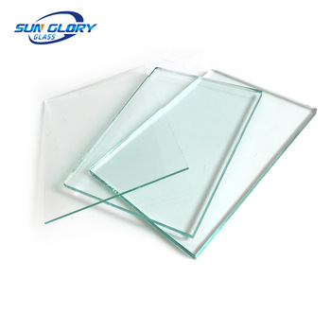
C - Wash work, Infrastructure connection, Mobile Facilities & Sewage
C.1.1 | Vertical Storage Tank 0.5m3: Supply and install galvanized steel water tank according to the following specifications: - Size: 0.5m3 - Type: Vertical - Structure: Galvanized Steel Sheet G20. - Installation: using PPR pipe 3/4" with necessary fittings ( elbow, tee, valves, female elbow, floating valves, etc.). The price includes water tank base and transportation of water tank to the roof. |  | خزان ماء عامودي 0.5 م 3: تجهيز وتركيب خزان مياه من الحديد المغلون حسب المواصفات التالية: - الحجم: 0.5 م 3 - النوع:عامودي - الهيكل: لوح من الحديد المغلون G20. - التركيب: باستخدام أنبوب PPR 3/4" مع الملحقات الضرورية (عكس ، ملحق T ، الصمامات ، عكس نثية ، صمامات عائمة ، إلخ) يشمل السعر قاعدة خزان المياه ونقل خزان المياه إلى السطح | NO | 20 |  |  |  |  |  | 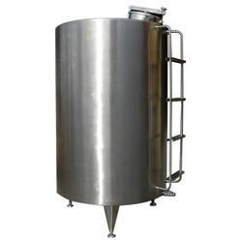
C.1.2 | Vertical Storage Tank 1.5m3: Supply and install galvanized steel water tank according to the following specifications: - Size: 1.5m3 - Type: Vertical - Structure: Galvanized Steel Sheet G18. - Installation: using PPR pipe 3/4" with necessary fittings ( elbow, tee, valves, female elbow, floating valves, etc.). The price includes water tank base and transportation of water tank to the roof. |  | خزان ماء أفقي 1.5 م 3: تجهيز وتركيب خزان مياه من الحديد المغلون حسب المواصفات التالية: - الحجم: 1.5 م 3 - النوع: أفقي - الهيكل: لوح من الحديد المغلون G18. - التركيب: باستخدام أنبوب PPR 3/4" مع الملحقات الضرورية (عكس ، ملحق T ، الصمامات ، عكس نثية ، صمامات عائمة ، إلخ) يشمل السعر قاعدة خزان المياه ونقل خزان المياه إلى السطح. | NO | 20 |  |  |  |  |  | 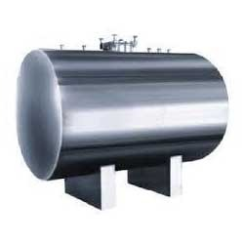
C.1.3 | Vertical Storage Tank 1.0m3: Supply and install galvanized steel water tank according to the following specifications: - Size: 1.0m3 - Type: Vertical - Structure: Galvanized Steel Sheet G18. - Installation: using PPR pipe 3/4" with necessary fittings ( elbow, tee, valves, female elbow, floating valves, etc.). The price includes water tank base and transportation of water tank to the roof. |  | خزان ماء أفقي 1.0 م 3: تجهيز وتركيب خزان مياه من الحديد المغلون حسب المواصفات التالية: - الحجم: 1.0 م 3 - النوع: أفقي - الهيكل: لوح من الحديد المغلون G18. - التركيب: باستخدام أنبوب PPR 3/4" مع الملحقات الضرورية (عكس ، ملحق T ، الصمامات ، عكس نثية ، صمامات عائمة ، إلخ) يشمل السعر قاعدة خزان المياه ونقل خزان المياه إلى السطح. | NO | 50
C.1.4 | Horizontal Storage Tank 2 m3: Supply and install PVC water tank according to the following specifications: - Size: 2 m3 - Type: Horizontal - Structure: PVC water tank, (3 layers of polyethylene). - Installation: using PPR pipe 3/4" with necessary fittings ( elbow, tee, valves, female elbow, floating valves, etc.). The price includes water tank base and transportation of water tank to the roof. |  | خزان ماء أفقي 2 م 3: تجهيز وتركيب خزان مياه PVC حسب المواصفات التالية: - الحجم: 2 م 3 - النوع: أفقي - الهيكل: خزان ماء بلاستيكي ثلاث طبقات من البولي ايثيلين. - التركيب: باستخدام أنبوب PPR 3/4" مع الملحقات الضرورية (عكس ، ملحق T ، الصمامات ، عكس نثية ، صمامات عائمة ، إلخ) يشمل السعر قاعدة خزان المياه ونقل خزان المياه إلى السطح. | NO | 50 |  |  |  |  |  | 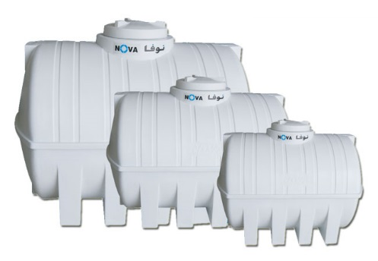
C.1.5 | Horizontal Storage Tank 1.0m3: Supply and install PVC water tank according to the following specifications: - Size: 1.0 m3 - Type: Horizontal - Structure: PVC water tank, (3 layers of polyethylene). - Installation: using PPR pipe 3/4" with necessary fittings ( elbow, tee, valves, female elbow, floating valves, etc.). The price includes water tank base and transportation of water tank to the roof. |  | خزان ماء أفقي 1.0 م 3: تجهيز وتركيب خزان مياه PVC حسب المواصفات التالية: - الحجم: 1.0 م 3 - النوع: أفقي - الهيكل: خزان ماء بلاستيكي ثلاث طبقات من البولي ايثيلين. - التركيب: باستخدام أنبوب PPR 3/4" مع الملحقات الضرورية (عكس ، ملحق T ، الصمامات ، عكس نثية ، صمامات عائمة ، إلخ) يشمل السعر قاعدة خزان المياه ونقل خزان المياه إلى السطح. | NO | 100
C.1.6 | Water Tank Stand: Supply & Install water tank stand made of steel frame according to the follwing specification: - Structure: steel Frame structure using angle steel (3 inch x 3 inch x steel thickness 3 mm). - Diementions: height 2.2 meter, length 1.05 m , width 1.05 meter. - Base: This steel structure is to be fixed on lean concrete cubes (4 cubes, cube dimension 40x40x30 cm) base with a concrete mix ratio of 1:2:3. - Ladder: and the design shall be as according to the attached picture. - Paint: One laye of anti rust paint, and two layers of oil paint. |  | حامل خزان المياه: تجهيز وتركيب حامل خزان مياه مصنوع من إطار حديدي حسب المواصفات التالية: - الهيكل: هيكل حديدي باستخدام حديد زاوية (3 أنج × 3 أنج × سمك الحديد 3 ملم). - الأبعاد: الارتفاع 2.2 متر ، الطول 1.05 متر ، العرض 1.05 متر. - القاعدة: يتم تثبيت هذا الهيكل الحديدي على مكعبات خرسانية خفيفة (4 مكعبات ، أبعاد مكعب 40x40x30 سم) مع نسبة خلط الخرسانة 1: 2: 3 - السلم: ويكون التصميم حسب الصورة المرفقة. - الدهان: طبقة واحدة من دهان مضاد للصدأ وطبقتين من الدهان الزيتي. | PCs | 100 |  |  |  |  |  | 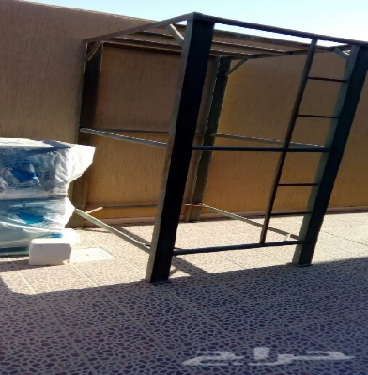
C.1.7 | 160ltr Water Heater Electric/Kerosene: Supply and install Water Heater according to the following specifications: - Capacity: 160 letter - Plate thickness: 2mm - Fuels: Electric/Kerosene - Accessories: heating elements, flue, storage for Kerosene, etc. - Water connections: Using PPR pipes, 3/4" or 1" up to 5m with necessary accessories (elbow, connector, tee, valves, etc.). - Vent pipe with the all fitting needed - Electrical connections: using 2x2.5mm cable for connections, up to 10m.l, switch 45Am and cable tray 3/4" for cable. the cost includes removing old broken water heater. |  | سخان مياه بسعة 160 لتر كهربائي/نفطي: تجهيز وتركيب سخان مياه بسعة 160 لتر وحسب المواصفات التالية: السعة: 160 لتر. سمك الصفيحة: 2 ملم. الوقود (نظام العمل): كهربائي/ نفط أبيض - الملحقات: عناصر التدفئة, انبوب التنفيس, خزان للوقود, ..الخ الربط المائي: بأستعمال أنابيب 3/4" أو 1" المسافة الى 5 متر طول مع جميع الملحقات ( عكس, موصل, موصل T, صمام , الخ ) الربط الكهربائي: العمل أيضا يتضمن ربط السخان بالكهرباء عن طريق استخدام كيبل 2X2.5 الى حد 10 متر بالاضافة لتركيب قاطع دورة (جوزة) 45 امبير مع كيبل تري 3/4 أنج . العمل يتضمن أزالة سخان الماء التالف. | NO | 50 |  |  |  |  |  | 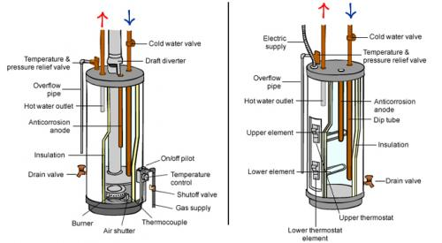
C.1.8 | Electric Water Heater-120 letter: Supply and install Water Heater according to the following specifications: - Capacity: 120 letter - Plate thickness: 2mm - Fuels: Electric - Accessories: heating elements. - Pipe Connections: The cost includes using PPR pipes, 3/4" or 1" up to 5m with necessary accessories (elbow, connector, tee, valves, etc.). - Electrical connections: using 2x2.5mm cable for connections, up to 10m.l, switch 45Am and cable tray 3/4" for cable. The cost includes removing old broken water heater. |  | سخان مياه بسعة 120 لتر كهربائي: تجهيز وتركيب سخان مياه بسعة 120 لتر وحسب المواصفات التالية: السعة: 120 لتر. سمك الصفيحة: 2 ملم. الوقود (نظام العمل): كهربائي - الملحقات: عناصر التدفئة, انبوب التنفيس, ..الخ وصلات الأنابيب: تشمل التكلفة استخدام أنابيب PPR 3/4 أنج أو 1 أنج حتى 5 أمتار مع الملحقات الضرورية (عكس ، موصل ، الصمامات ، إلخ). الربط الكهربائي: العمل أيضا يتضمن ربط السخان بالكهرباء عن طريق استخدام كيبل 2X2.5 الى حد 10 متر بالاضافة لتركيب قاطع دورة (جوزة) 45 امبير مع كيبل تري 3/4 أنج . العمل يتضمن أزالة سخان الماء التالف. | NO | 50
C.1.9 | 3/4" ppr Pipe: Supply and install PPR pipes according to the following specifications: - Size: 3/4". - Pressure: 20 bars. - Temperature: -20C to 90C. - Type: for drinking water. - Fittings: elbow, connector, female elbow, male elbow, tee, fixings fittings, cap, etc. the price includes hiding ppr pipes in the walls, breaking floor and fixing it, covering pipes by cement sand 1:3 for floors and cement plaster for walls. |  | أنبوب PPR "3/4: تجهيز و تركيب أنابيب PPR وفقا للمواصفات التالية: نوعية جيدة مشابه لعلامة FIRAT الحجم: 3/4 أنج الضغط: 20 بار الحرارة: -20 الى 90 درجة مئوية النوعية (الاستخدام): مياه الشرب الملحقات: (عكس, موصل, عكس نثية, عكس رجال, موصل T, قفايص تثبيت, الخ) السعر يتضمن أخفاء (دفن) أنابيب ال PPR في الجدران, وكسر الأرضية وتثبيتها وتغطية الأنابيب بالأسمنت 1: 3 للأرضيات والجص الأسمنتي للجدران | ML | 6000 |  |  |  |  |  | 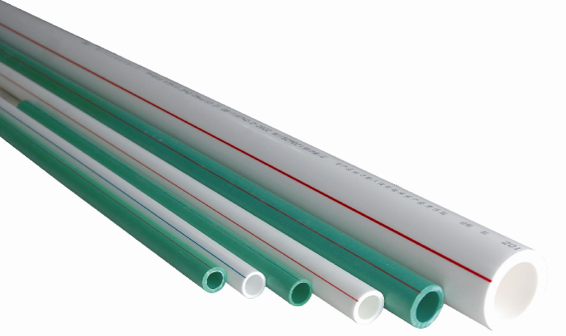
C.1.10 | 1/2" ppr Pipe: Supply and install PPR pipes according to the following specifications: - Size: 1/2". - Pressure: 20 bars. - Temperature: -20C to 90C. - Type: for drinking water. - Fittings: elbow, connector, female elbow, male elbow, tee, fixings fittings, cap, etc. the price includes hiding ppr pipes in the walls, breaking floor and fixing it, covering pipes by cement sand 1:3 for floors and cement plaster for walls. |  | أنبوب PPR "1/2: تجهيز و تركيب أنابيب PPR وفقا للمواصفات التالية: الحجم: 1/2 أنج الضغط: 20 بار الحرارة: -20 الى 90 درجة مئوية النوعية (الاستخدام): مياه الشرب الملحقات: (عكس, موصل, عكس نثية, عكس رجال, موصل T, قفايص تثبيت, الخ) السعر يتضمن أخفاء (دفن) أنابيب ال PPR في الجدران, وكسر الأرضية وتثبيتها وتغطية الأنابيب بالأسمنت 1: 3 للأرضيات والجص الأسمنتي للجدران | ML | 200
C.1.11 | 4" PVC pipe: Supply and install 4" PVC pipe for sewage and sanitation system with bellow specification: - Size: 4". - Materials: PVC raw materials. - DIN: 4102. - Fittings: elbow, tee, Y, p-Trap, etc. The cost includes excavation in any type of soil, breaking concrete floor/tiles, surface using mechanical cutter, covering with cement mortar 1:3 and smoothing surface. |  | أنبوب PVC "4: تجهيز وتثبيت أنبوب للصرف الصحي والمجاري PVC 4 أنج وفقا للمواصفات التالية:نوعية جيدة ومشابه لعلامة Al-Maisarah-(الميسرة) الحجم: 4 أنج المواد: PVC الملحقات: عكس ، موصل تي ، Y ، p-Trap ، إلخ. تشمل التكلفة الحفر في أي نوع من التربة ، وكسر الأرضيات / البلاط الخرساني ، والسطح باستخدام قاطع ميكانيكي ، والتغطية بمونة الأسمنت 1: 3 وسطح أملس. | ML | 1500 |  |  |  |  |  | 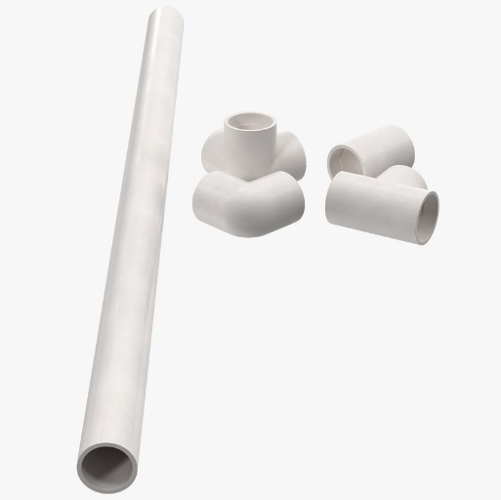
C.1.12 | Building connection to the main water network, white or blue flexible U.P.V.C 3/4", depth 40cm in average. Work includes demolishing/repairing of existing structures, soil excavation and soil refilling (compacting every 25cm) with all necessary fittings and accessories. |  | توصيل البناء بشبكة الماء العامة ويتضمن العمل مد انبوب من الـ UP.V.C, قطر 3/4 "انج ابيض او ازرق بمعدل عمق 40 سم مع اعمال تكسيرواصلاح الارضيات او الاسفلت , الحفر والردم وفرش وحدل الطبقات كل 25 سم. | LM | 1000 |  |  |  |  |  | 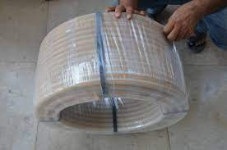
C.1.13 | Water Pump - 3/4 HP: Supply and install 3/4 Hp water pumps with side suction for small household system and simple industrial application, according to the following specifications: - Motor Type: 3/4 Hp, 60Hz with booster (float switch) and thermal protection - Material: Cast Iron, brass, or aluminum - Impeller material: Fiberglass reinforced plastic or brass. - Fluid Temperature: 0 - 90 °C - Insulation Class F - Degree of Protection. IP44 The work includes all required fittings, connection to the water pipe, and the on-ground power supply. |  | مضخة ماء - 3/4 HP : تجهيز وتنصيب ماطور ماء بوستر قدرة 3/4 حصان , وفقا للمواصفات التالية: نوعية الماطور: ماطور ماء بوستر قدرة 3/4 حصان , 60Hz, (مفتاح تعويم) وحماية حرارية المواد: الحديد الزهر أو النحاس أو الألومنيوم مادة المكره: البلاستيك المقوى بالألياف الزجاجية أو النحاس. - درجة حرارة السائل: 0-90 درجة مئوية - فئة العزل F - درجة الحماية. IP44 يشمل العمل جميع التركيبات المطلوبة ، والتوصيل بأنبوب الماء ، ومصدر الطاقة على الأرض (الربط الكهربائي) | NO | 80 |  |  |  |  |  | 
C.1.14 | Water Tap: Provide machinery, material and manpower to supply and install water taps, the supplied tap should adhere to the following specification: - Size: 3/4 inch. - Material: Brass, Chrome finished. - Wall mounted. - Accessories: hole cover, reducer. |  | حنفية ماء: توفير الآلات والمواد والأيدي العاملة لتجهيز وتركيب حنفيات المياه ، ويجب أن تكون الحنفية بالمواصفات التالية: الحجم: 3/4 أنج المواد: النحاس ، الكروم. معلقة على الحائط. - الملحقات: غطاء ثقب ، مخفض. | NO | 100 |  |  |  |  |  | 
C.1.15 | Shower Set: Supply and install bathroom shower according to the following specifications: - Materials: Brass. - Surface Finishing: Chrome. The cost includes removing the old broken shower set. |  | دوش: تجهيز و تركيب دوش للحمام وفقا للمواصفات التالية: نوع ثقيل مشابه لعلامة itimat المواد: نحاس مادة الانهاء: كروم يتضمن العمل أزالة الدوش القديم التالف. | Set | 100
C.1.16 | Mixer tap for kitchen sink: Supply and install Mixer tap for kitchen sink according to the following specifications: - Materials: Brass. - Surface finishing's: Chrome. - Number of Handles: Single/double handle. The cost includes removing old broken Mixer tap. |  | خلاط لسنك المطبخ: تجهيز و تركيب خلاط مياه للسنك نوع ثقيل وفقا للمواصفات التالية: المواد: نحاس الملحقات: كروم عدد اليدات: مفرد/ مزدوج العمل يتضمن أزالة الخلاط التالف. | NO | 100 |  |  |  |  |  | 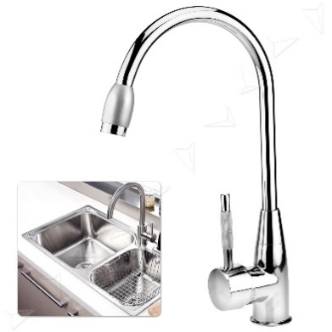
C.1.17 | Mixer tap for ceramic basin: Supply and install Mixer tap for ceramic basin according to the following specifications: - Materials: Brass. - Surface finishing's: Chrome. - Number of Handles: Single/double handle. - Accessories: drain pipes, chrome valves and water supply line. The cost includes removing old broken Mixer tap. |  | خلاط لمغسلة سيراميك: تجهيز و تركيب خلاط مياه للمغسلة السيراميك نوع ثقيل وفقا للمواصفات التالية: المواد: نحاس الملحقات: كروم عدد اليدات: مفرد/ مزدوج الملحقات: خرطوم تصريف, صمامات كروم و خط توصيل للماء العمل يتضمن أزالة الخلاط التالف. | NO | 50 |  |  |  |  |  | 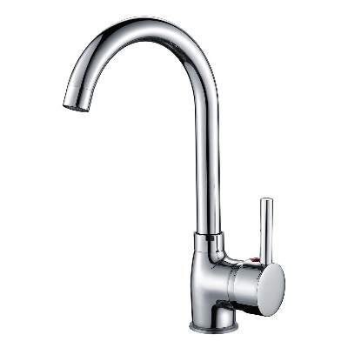
C.1.18 | Wash Basin: supply and install wash basin, according to the following specifications: - Dimensions: 650 x 600 mm. - Rounded bowl. - One tap hole. - Material: ceramic. - Mixer tap: single hand - Accessories: bolts, nuts, washers, flexible hose, drainage hose and chained cap. The cost includes removing old broken wash basin. |  | المغسلة: تجهيز و تركيب مغسلة فرفوري وفقا للمواصفات التالية: الأبعاد:420 X 500 ملم وعاء مدور حنفية مفردة المواد: سيراميك الخلاط: مفرد الملحقات: براغي, واشرات, خرطوم مرن, غسالات , خرطوم الصرف, غطاء سلسلة للصرف يشمل العمل أزالة الحوض التالف. | No. | 50 |  |  |  |  |  | 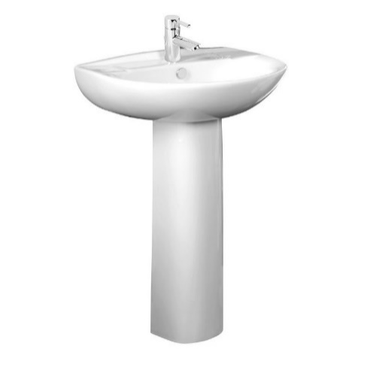
C.1.19 | Wash Basin for Disability: supply and install wash basin, according to the following specifications: - Dimensions: 650 x 600 mm. - Rectangular bowl. - Clearances for knees underneath - One tap hole. - Material: ceramic. - Mixer tap: single hand - Accessories: bolts, nuts, washers, flexible hose, drainage hose, and chained cap. The cost includes removing old broken wash basin. |  | مغسلة لذوي الاحتياجات الخاصة: تجهيز و تركيب مغسلة فرفوري لذوي الاحتياجات الخاصة (تثبت بالجدار) وفقا للمواصفات التالية: الأبعاد: 600X650 mm وعاء مدور ذو انبعاج امامي وجود فراغ للركبة تحت المغسلة خلاط ماء مفرد (حار بارد) وزن ثقيل و ذو مواصفات ممتازة. الملحقات: براغي, واشرات, خرطوم مرن, غسالات , خرطوم الصرف, غطاء سلسلة للصرف يشمل العمل أزالة الحوض او المغسلة القديمة او التالفة . | No. | 20 |  |  |  |  |  | 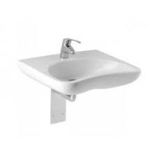
C.1.20 | A toilet seat for the elderly, patients and people with disabilities: Supply portable toilet with 4 sperated legs (fixed to frame by welding), the legs are to be supplied with rubber bases. Also, the seat should come a cover and a plastic bucket with iron handle. the chair should be big size so that it can be used by people of heavy weight. 1- The seat and back of the chair are made of plastic. 2- The structure of the toilet seat is water and rust resistant. 3- The chair is equipped with a hand support. 4- The tray under the chair is retractable and can be cleaned after going to bed. 5- The tray at the bottom of the chair is removable, which makes it easy to place the chair over the toilet seat. 6- The capacity of the toilet seat is 130 kg. 7- The chair is stable without wheels.. |  | كرسي حمام لكبار السن والمرضى وذوي الإعاقة :تجهيز كرسي تواليت متنقل ذو قوائم معدنية عدد 4 منفصلة غير متقاطعة (مثبتة باللحام باطار المقعد)، و تكون القوائم المعدنية مزودة بقواعد مطاطية للتثبيت وغطاء و دلو بلاستيكي ذو مقبض معدني. خاص بكبار السن او المقعدين او ذوي الاحتياجات الخاصة، علما ان الكرسي يكون من الحجم الكبير وبما يسمح باستخدامه من ذوي الاوزان الثقيلة. 1- مقعد و ظهر الكرسي من البلاستيك. 2- هيكل كرسي الحمام مقاوم للماء والصدأ. 3- الكرسي مزود بساند لليد. 4- العلبة أسفل الكرسي قابلة للسحب والتنظيف بعد قضاء الحاجة. 5- العلبة أسفل الكرسي قابلة للأزالة مما يسهل وضع الكرسي فوق كرسي الحمام. 6- قدرة تحمل كرسي الحمام تصل الى 130 كغم. 7- الكرسي ثابت بدون عجلات.. | No. | 50 |  |  |  |  |  | 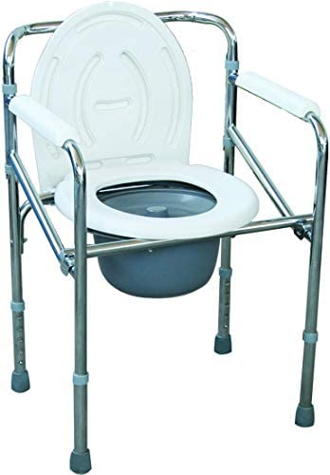
C.1.21 | Exhaust Fan 6": Supply and install an exhaust fan, the fan should be CE marked with the following specifications: - Power: 220 V, 50 Hz, 32 Watt. - Type: square. - Sweep: 150 mm, 6". - 5 Plastic Blades. |  | مفرغة هواء 6 أنج: تجهيز وتركيب مفرغة هواء ، يجب أن تكون المفرغة حاصلة على علامة CE بالمواصفات التالية: - الطاقة: 220 فولت ، 50 هرتز ، 32 واط. - النوع: مربع. - المسح: 150 ملم ، 6 أنج. - 5 ريشة بلاستيك. | No. | 50 |  |  |  |  |  | 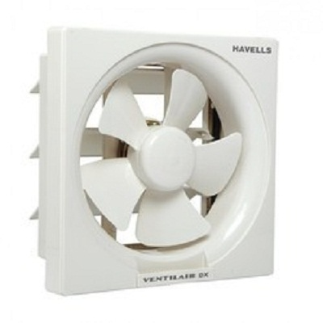
C.1.22 | Squatting Toilet Pan: Supply and install squatting toilet pan for latrines according to the following specifications: - Materials: Ceramic. - Color: white. - Size: 585 x 460 x 275mm. - Squat Pan Type: With Trap way. The cost includes removing old broken base, repairing/replacing PVC pipe and P-traps and fixing damaged floors. |  | مقعد تواليت شرقي: تجهيز و تركيب مقعد توالي شرقي وفقا للمواصفات التالية: المواد : سيراميك اللون: أبيض الحجم: 585 x 460 x 275mm. نوع المقعد: القرفصاء يشمل السعر أزالة القاعدة التالفة, صيانة/تبديل أنابيب PVC و P-taps و أصلاح الأرضيات المتضررة | NO | 100 |  |  |  |  |  | 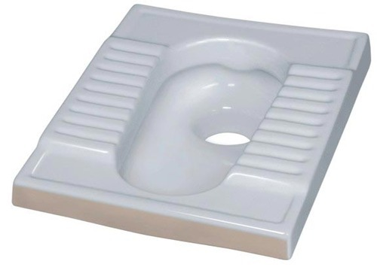
C.1.23 | One Piece Toilet Seat: Supply and install one piece toilet seat (big size) according to the following specifications: - Material: Ceramic. - Size: 690x360x710 mm - Color: white. Feature: Dual Flush - Built in Water sprinkler.. - Installation Type: Floor Mounted. - Seat cover material: High quality PP plastic. - Flushing Method: Siphon Flushing the price includes installation of latrine base using 4" PVC pipes, up to 2m for sewage system and using PPR pipes, 3/4" , up to 3m for water supply. |  | مقعد المرحاض قطعة واحدة ( مقعد غربي) تجهيز وتركيب مقعد مرحاض من قطعة واحدة حجم كبير حسب المواصفات التالية: - مادة الصنع: سيراميك. - الحجم: 690 × 360 × 710 ملم - اللون الابيض. - الميزة: تدفق مزدوج مع زراك ماء مدمج (ذو جودة عالية) - نوع التركيب: مثبت على الأرض. - مادة غطاء المقعد: بلاستيك PP عالي الجودة. - طريقة التنظيف: التنظيف بالسيفون يشمل السعر تركيب قاعدة المراحيض باستخدام 4 "أنابيب PVC ، حتى 2 متر لنظام الصرف الصحي واستخدام أنابيب PPR ، 3/4" ، حتى 3 متر لإمداد المياه. | No. | 70 |  |  |  |  |  | 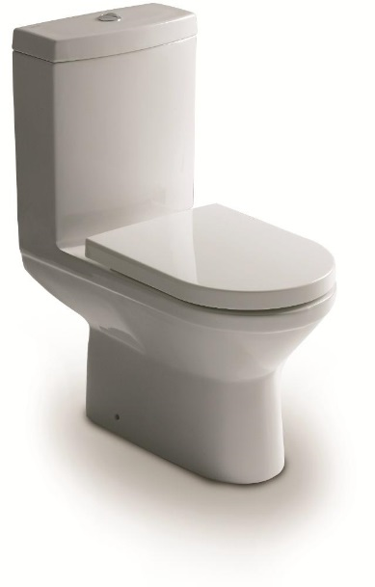
C.1.24 | Signle Bowl Sink with Steel Base: Supply & install kitchend stainless steel sink with stand As Follow: - Dimensions: 50cm*150cm - Sink Style: Single Bowl with two wings - Stand Dimensions: 150Cm*50Cm*90Cm - Stand section:steel profile 2 cm x 2 cm x 3mm |  | سنك حوض واحد مع قاعدة حديدية: تجهيز وتركيب حوض مطبخ استانلس ستيل بالحامل على النحو التالي: - الأبعاد: 50 سم * 150 سم - نمط المغسلة: وعاء مفرد بجناحين - أبعاد االكاونتر (الساند للسنك): 150 سم * 50 سم * 90 سم - قسم الحامل: مقطع حديدي 2 سم × 2 سم × 3 مم ملاحضة :حوض السنك يحمل علامة CE ومشابه لعلامة HILL CAEML-(هيل كميل) | NO | 100 |  |  |  |  |  | 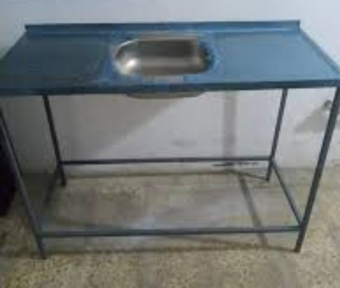
C.1.25 | Aluminum Counter Single Sink: Supply and install aluminum counter for kitchen, the design should be approved by DRC engineers and shall be similar to bellow specifications: - Dimensions: (160x60x90cm). - Sink Style: Single Bowl. - Sink materials: Stainless Steel. - Aluminum counter structure: using aluminum plate 3mm thickness for front and sides, using 1mm thickness aluminum plate for backside, using 2" aluminum hollow square pipes, 3mm thickness for the stands and supports, the price includes drawers, cabinet doors, connection to the floor drain and necessary accessories hinges, handles, etc. |  | سنك المنيوم حوض واحد مع كاونتر: تجهيز وتركيب كاونتر المنيوم للمطبخ ، يجب أن يكون التصميم معتمداً من قبل مهندسي DRC ويكون مشابهاً للمواصفات التالية: - الأبعاد: (160 × 60 × 90 سم). - نمط المغسلة: حوض واحد. - مواد الأحواض: ستانلس ستيل. - هيكل كاونتر الألمنيوم: باستخدام سماكة لوح المنيوم 3 ملم للأمام والجوانب ، باستخدام صفيحة ألمنيوم بسماكة 1 ملم للجهة الخلفية ، باستخدام 2 "أنابيب مربعة مجوفة من الألومنيوم ، سماكة 3 ملم للحوامل والدعامات ، السعر يشمل الأدراج ، أبواب الخزانة ، التوصيل إلى مجرى الماء والملحقات الضرورية المفاصل والمقابض وما إلى ذلك. | NO | 70 |  |  |  |  |  | 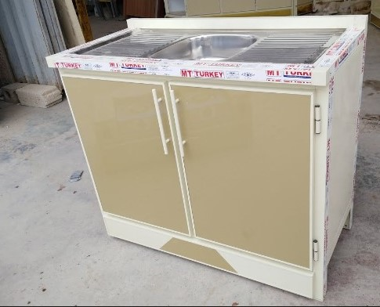
C.1.26 | Mobile Shower: Provide material, machinery and manpower to supply and install mobile shower with the follwoing specifications: - Dimensions: 225x200x200cm. - Structure frame is Iron 3mm, walls sandwich Panel 50mm thickness. - P.V.C door. - Exhaust ventilation: rectangular exhaus fan, 30x30cm diameter. - Lighting: installing light fixture inside, and outside. - Plumbing and water fittings complete internal and external. - Water Tank: 120 liter galvanized water tank. - Floor: plywood 18 mm covered by packaging flog vinyl 2.5 mm. - Support: four steel hanging point, cabinet standing on 4 feet. - Shower: 2m high with mixer water tap, and ceramic shower pan 80x80x5cm, ceramic basin, and a mirror. |  | كرفانات / حمام: كرفانات / حمام 200*200*225 ملم من ساندويج بانل تركي المنشأ 50 ملم و شاصي حديد سمك 3 ملم , الابواب والشبابيك من الـ P.V.C تركي المنشأ, تاسيسات كهربائية والمائية والمجاري كاملة مع انارة داخلية , أرضية الكرفان من خشب بلاي وود 18 ملم مع تغليف بجلد فينيل 2.5 ملم , اربعة نقاط تحيمل للكرفان في الاعلى, تغليف لحافات سندوج بنل السقف من الخارج , تشطيبات درجة اولى.مع اربع مساند ,دوش 2 متر مع الخلاط ,خزان ماء 120 لتر , مفرغة هواء مربعة 30سم . شور فرفوري 80*80*5 سم . مغسلة فرفوري مع المرايا . مع عتبة للدخول من الحديد | No. | 50
C.1.27 | Mobile latrine: Provide material, machinery and manpower to supply and install mobile shower with the follwoing specifications: - Dimensions: 225x100x100cm. - Structure frame is Iron 3mm, walls sandwich Panel 50mm thickness. - P.V.C door. - Exhaust ventilation: round exhaus fan, 25x25cm diameter. - Lighting: installing light fixture inside, and outside. - Plumbing and water fittings complete internal and external. - Water Tank: 120 liter galvanized water tank. - Floor: plywood 18 mm covered by packaging flog vinyl 2.5 mm. - Support: four steel hanging point, cabinet standing on 4 feet. - Shower: 2m high with mixer water tap, and ceramic shower pan 80x80x5cm, ceramic basin, and a mirror. |  | كرفانات / تواليت: كرفانات / تواليت 100*100*225 ملم من ساندويج بانل سمك 50ملم تركي المنشأ و شاصي حديد سمك 3 ملم, الابواب والشبابيك من P.V.C تركي المنشأ مع تركيب مانع ذباب , تاسيسات كهربائية والمائية والمجاري كاملة مع انارة داخلية ووخارجية, أرضية الكرفانات من خشب بلاي وود 18 ملم مع تغليف بجلد فينيل 2.5 ملم , اربعة نقاط تحيمل للكرفان في الاعلى, تغليف لحافات سندوج بنل السقف من الخارج , تشطيبات درجة اولى. مفرغة هواء دائرية 25 سم ,حنفية .تواليت شرقي ,حنفية ماء . خزان ماء 120لتر مع عتبة للدخول من الحديد | No. | 50
C.1.28 | Folding Drop Down Safety Rails: Provide material, machinery and manpower to supply and install folding drop down safety rails in WC & Toilet rooms for elderly / PLWD use for assistance for squatting or sitting when using the toilet, the suppled rails should adhere to the following specifications: - Material: high quality stainless steel. - Dia. ø: 32 mm. - Grab rail dimensions: 600 x 25 mm. - Cantina foldable drip dimensions: 700 x 25 mm. |  | مسند (قضبان) سلامة قابلة للطي: توفير المواد والآلات والقوى العاملة لتجهيز وتركيب قضبان الأمان القابلة للطي في غرف دورات المياه والمراحيض لكبار السن / استخدام PLWD للمساعدة في الجلوس أو الجلوس عند استخدام المرحاض ، يجب أن تكون القضبان المجهزة بالمواصفات التالية: - المادة: ستانلس ستيل عالي الجودة. - قطر: 32 ملم. - أبعاد الرافعة: 600 × 25 ملم. - أبعاد التنقيط القابلة للطي من كانتينا: 700 × 25 ملم. | LS | 20 |  |  |  |  |  | 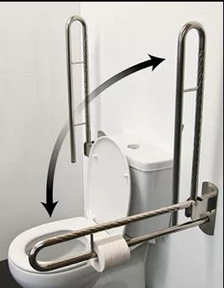
C.1.29 | Septic tank: Construct septic tank using hollow cinder blocks (inside width x depth x length = 2 x 2 x 2 m), according to drawing No.12,13,14,15,16 , including excavation, reinforced concrete roof slab 10 cm, 2 manhole covers UPVC 50x50cm, ventilation pipe Dia. 2'' ended with T-fitting and all necessary to complete work |  | حوض تعفين: بناء حوض تعفين من البلوك الاسمنتي المجوف بابعاد من الداخل عرض X ارتفاع X طول = 2 × 2 × 2 م , طبقا للمخططات رقم 12و13و14و15و16 , ويتضمن العمل الحفر , وعمل غطاء كونكريتي مسلح بسمك 10 سم , وضع غطاء منهول نوع UPVC عدد2 بابعاد 50 × 50 سم , تركيب انبوب تنفيس بقطر 2" مع وضع عكس نوع T في نهاية الانبوب وكل ما يلزم لاتمام العمل . | No. | 70 |  |  |  |  |  | 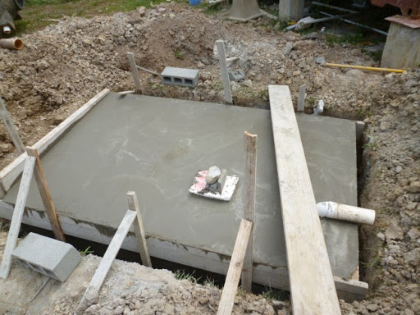
C.1.30 | Water filtration filter: Supplying and installing the Sky Stand and Cage system, seven stages that filter, purify and sterilize 400 liters per day, including a bacteria-killing nano-silver filter |  | فلتر تصفية ماء: تجهيز وتنصيب منظومة مشابهه لمنضومة سكاي ستاند وكيج سبع مراحل تصفي وتنقي وتعقم ٤٠٠ لتر باليوم فيها فلتر نانو سلفر قاتل بكتريا | No. | 100 |  |  |  |  |  | 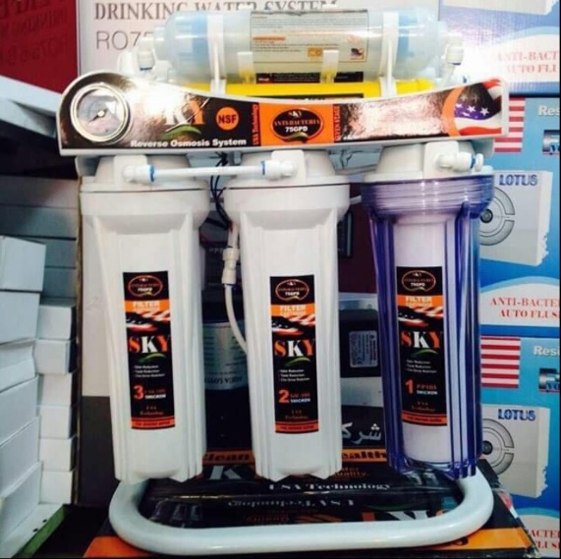
D - Electrical work
D.1.1 | supply and install Socket with Switch 13A: Supply and install a 5 pin universal wall socket with switch, the product should be CE marked according to the following specifications: - Rated Current: 13Amp - Color: white - Standard Grounding. - Type: Wall Socket. - Accessories: galvanized electrical junction box. |  | تجهيز وتركيب نقطة 13A: تجهيز وتركيب مقبس حائط 5 سنون مع مفتاح ، يجب أن يكون المنتج علامةDARYA او CE وفقًا للمواصفات التالية: - التصنيف الحالي: 13 أمبير - اللون الابيض - التأريض القياسي. - النوع: مقبس حائط. - الملحقات: صندوق التوصيل الكهربائي المغلون. | No. | 200
D.1.2 | supply and install Socket with Switch 15A: Supply and install a wall socket with switch, the product should be DA DARYA or CE marked according to the following specification: - Rated Current 15Amp - Color: white - Standard Grounding. - Type: Wall Socket. - Accessories: galvanized electrical junction box. |  | تجهيز وتركيب نقطة 15A: تجهيز وتركيب مقبس حائط مع مفتاح ، يجب أن يكون المنتج علامة ومشابهة لعلامة DARYA او CE وفقًا للمواصفات التالية: - التصنيف الحالي: 15 أمبير - اللون الابيض - التأريض القياسي. - النوع: مقبس حائط. - الملحقات: صندوق التوصيل الكهربائي المغلون. | No. | 100 |  |  |  |  |  | 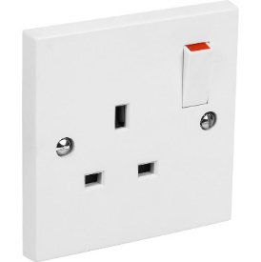
D.1.3 | supply and install Single-Light Switch: Supply and install a single Switch, the product should be DARYA or CE marked according to the following specifications: - Rated Current: 6 Amp. - Color: White. - Type: wall mounted. - Accessories: galvanized electrical junction box. |  | تجهيز وتركيب سويج أنارة مفرد: تجهيز وتركيب سويج مفرد ، يجب أن يحمل المنتج علامةومشابهة لعلامة DARYA او CE وفقًا للمواصفات التالية: - التصنيف الحالي: 6 أمبير. - اللون الابيض. - النوع: مثبت على الحائط. - الملحقات: صندوق التوصيل الكهربائي المغلون. | No. | 100 |  |  |  |  |  | 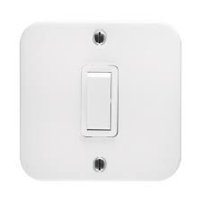
D.1.4 | Double-Light Switch: Supply and install a Double Switch, the product should be DARYA or CE marked according to the following specifications: - Rated Current: 6 Amp. - Color: White. - Type: wall mounted. - Accessories: galvanized electrical junction box. |  | تجهيز وتركيب سويج أنارة ثنائي: تجهيز وتركيب سويج ثنائي، يجب أن يحمل المنتج علامة CE او DARYA وفقًا للمواصفات التالية: - التصنيف الحالي: 6 أمبير. - اللون الابيض. - النوع: مثبت على الحائط. - الملحقات: صندوق التوصيل الكهربائي المغلون. | No. | 100 |  |  |  |  |  | 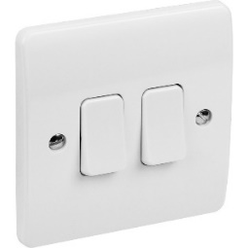
D.1.5 | Bulb light 60 Watt: Supply and install a Bulb light and base, the light shall be DARYA or CE marked with the following specifications: - Type: LED Bulb 60 Watt. - Light color: 6000 K. |  | أنارة 60 واط: تجهيز وتركيب انارة تحمل علامة DARYA او CE بالمواصفات التالية: - النوع: لمبة LED -واط 60 . - لون فاتح: 6000 K. | NO | 300 |  |  |  |  |  | 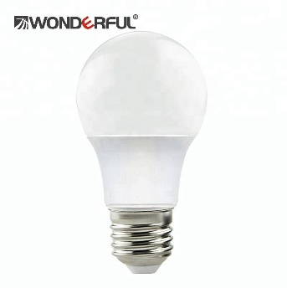
D.1.6 | 2x1.5mm PVC insulated flat cable: Supply and install electrical power cable according to the following specifications: - Size: 2x1.5mm - Type: PVC insulated- twin flat cable. - Conductor type: Solid. - Conductor Material: Copper. - Permissible operating tem.: -5 C - 70 C - Test voltage (AC): 2KV. The cost includes installation of In case there is a rewiring for caravans or for walls and roof, a PVC cable tray is requiredthe cable under walls and ceiling finishing. |  | كيبل PVC مسطح معزول PVC 2x1.5 mm: تجهيز وتركيب كيبل طاقة كهربائية حسب المواصفات التالية: - الحجم: 2x1.5 ملم - النوع: كيبل مسطح مزدوج معزول PVC. - نوع الموصل: صلب. - مادة الموصل: نحاس. - درجة حرارة التشغيل المسموح بها: -5 درجة مئوية - 70 درجة مئوية - اختبار الجهد (AC): 2KV. تشمل التكلفة تركيب الكابلات تحت الجدران وتشطيب السقف. ي حالة وجود تسليك كهربائي للكرفانات أو للجدران والسقف ، يلزم وجود PVC كيبل تري. | m.l | 2000 |  |  |  |  |  | 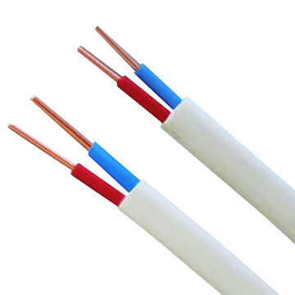
D.1.7 | 2x2.5mm PVC insulated flat cable: Supply and install electrical power cable according to the following specifications: - Size: 2x2.5mm - Type: PVC insulated- twin flat cable. - Conductor type: Solid. - Conductor Material: Copper. - Permissible operating tem.: -5 C - 70 C - Test voltage (AC): 2KV. The cost includes installation of the cable under walls and ceiling finishing. In case there is a rewiring for caravans or for walls and roof, a PVC cable tray is required. |  | كيبل PVC مسطح معزول PVC 2x2.5 mm: تجهيز وتركيب كيبل طاقة كهربائية حسب المواصفات التالية: - الحجم: 2x2.5 ملم - النوع: كيبل مسطح مزدوج معزول PVC. - نوع الموصل: صلب. - مادة الموصل: نحاس. - درجة حرارة التشغيل المسموح بها: -5 درجة مئوية - 70 درجة مئوية - اختبار الجهد (AC): 2KV. تشمل التكلفة تركيب الكابلات تحت الجدران وتشطيب السقف في حالة وجود تسليك كهربائي للكرفانات أو للجدران والسقف ، يلزم وجود PVC كيبل تري. | M.L | 4000
D.1.8 | 4x6mm PVC insulated round cable: Supply and install electrical power cable according to the following specifications: - Size: 4x6mm - Type: PVC insulated- twin round cable. - Conductor type: Solid. - Conductor Material: Copper. - Permissible operating tem.: -5 C - 70 C - Test voltage (AC): 2KV. The cost includes Provision and installation of PVC cable tray. |  | كيبل PVC مسطح معزول PVC 4x6 mm: تجهيز وتركيب كيبل طاقة كهربائية حسب المواصفات التالية: - الحجم: 4x6 ملم - النوع: كيبل مسطح مزدوج معزول PVC. - نوع الموصل: صلب. - مادة الموصل: نحاس. - درجة حرارة التشغيل المسموح بها: -5 درجة مئوية - 70 درجة مئوية - اختبار الجهد (AC): 2KV.مشابه لعلامة KASAB تشمل التكلفة تركيب الكابلات تحت الجدران وتشطيب السقف. | m.l | 5000 |  |  |  |  |  | 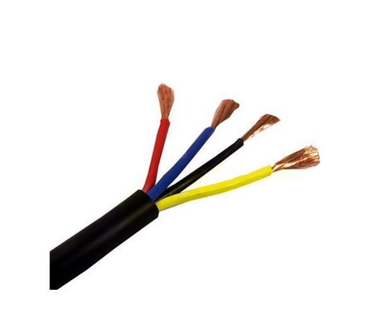
D.1.9 | Outdoor Steel Electrical Distribution Box: Supply and install electrical distribution box, the box should be CE marked with the following specifications: - Material: Steel. - Mounting Type: Flush or Surface. - Color: White. - Protection Degree: IP40. - Window: Transparent. - Modules: 16 The cost includes wiring, and removing the old broken circuit breaker. |  | صندوق توزيع كهرباء خارجي (سيركت):يحمل علامة CE او مشابه لعلامة DARYA تجهيز وتركيب صندوق توزيع كهربائي ، يجب أن يكون الصندوق وفقا للمواصفات التالية: - المادة: ABS. - نوع التركيب: تدفق أو سطح. - اللون الابيض. - درجة الحماية: IP40. - النافذة: شفافة. - عدد الوحدات: 8 تشمل التكلفة توصيل الأسلاك وإزالة قاطع الدائرة المكسور القديم. | No. | 100 |  |  |  |  |  | 
D.1.10 | Supply, installation and connection of miniature circuit breakers. On the basis of current technology limit. Short circuit and overload protection Rated adjustable in full range with varied trip mechanisms. Interior accessories (auxiliary switch, alarm switch, shunt) 3P copper terminal up to AC 220/415V 50/60Hz Rated current: up to 250A. Similar to Siemens. Please see the attached photo. |  | تجهيز وتركيب وتوصيل قاطع الدائرة الكهربائية المصغر. على أساس التكنولوجيا الحالية الحد. الحماية من ماس كهربائى والحمل الزائد تصنيف قابل للتعديل في نطاق كامل مع آليات رحلة متنوعة. الملحقات الداخلية (مفتاح مساعد ، مفتاح إنذار ، تحويلة) طرف نحاسي 3P حتى تيار متردد 220/415 فولت 50/60 هرتز التيار المقدر: حتى 250A . مشابه لسيمنز. يرجى الاطلاع على الصورة المرفقة. | PCs | 100 |  |  |  |  |  | 
D.1.11 | Circuit Breaker 40A: Supply and install Circuit Breaker, the circuit breaker should be CE marked with the following specifications: - Rated current: 40A, dual breaker. - Rated frequency: 50 Hz. - Rated voltage: 230V. The cost includes wiring, and removing the old broken circuit breaker. |  | قاطع دورة (جوزة) 40 أمبير: تجهيز وتركيب قاطع دورة (جوزة) ، يجب أن يكون قاطع الدائرة حاصلاً على علامة CE او مشابه لعلامة DARYAبالمواصفات التالية: - التصنيف الحالي: 40A ، قاطع مزدوج. - التردد المقدر: 50 هرتز. - الفولطية المقدرة: 230 فولت. تشمل التكلفة توصيل الأسلاك وإزالة قاطع الدائرة المكسور القديم. | No. | 100 |  |  |  |  |  | 
D.1.12 | Circuit Breaker 25A: Supply and install a miniature circuit breaker MCB, the product should be CE marked according to the following specifications: - Rated Current: 25 A, class C in accordance to EN 60898. - Rated Voltage: 230/400 V. - Single Pole. - Type: MCB. - Box Clamp Barrier. - Breaking Capacity: 10 kA. The cost includes all installation accessories (i.e. wire terminals, screws, etc.) |  | قاطع دورة 25 أمبير: تجهيز وتركيب قاطع دارة مصغر MCB ، المنتج يجب أن يحمل علامة CE او مشابه لعلامة DARYA طبقا للمواصفات التالية: - التصنيف الحالي: 25 A ، الفئة C وفقًا للمواصفة EN 60898. - الفولطية المقدرة: 230/400 فولت. - قطب واحد. - النوع: MCB. - حاجز صندوق المشبك. - قدرة التكسير: 10 كيلو أمبير. تشمل التكلفة جميع ملحقات التركيب (مثل المحطات السلكية والبراغي وما إلى ذلك). | No. | 100 |  |  |  |  |  | 
D.1.13 | Circuit Breaker 20A: Supply and install a miniature circuit breaker MCB, the product should be CE marked according to the following specifications: - Rated Current: 20 A, class C in accordance to EN 60898. - Rated Voltage: 230/400 V. - Single Pole. - Type: MCB. - Box Clamp Barrier. - Breaking Capacity: 10 kA. The cost includes all installation accessories (i.e. wire terminals, screws, etc.) |  | قاطع دورة 20 أمبير: تجهيز وتركيب قاطع دارة مصغر MCB ، المنتج يجب أن يحمل علامة CE او مشابه لعلامة DARYA طبقا للمواصفات التالية: - التصنيف الحالي: 20 A ، الفئة C وفقًا للمواصفة EN 60898. - الفولطية المقدرة: 230/400 فولت. - قطب واحد. - النوع: MCB. - حاجز صندوق المشبك. - قدرة التكسير: 10 كيلو أمبير. تشمل التكلفة جميع ملحقات التركيب (مثل المحطات السلكية والبراغي وما إلى ذلك). | No. | 100
D.1.14 | Circuit Breaker 16A: Supply and install a miniature circuit breaker MCB, the product should be CE marked according to the following specifications: - Rated Current: 16 A, class C in accordance to EN 60898. - Rated Voltage: 230/400 V. - Single Pole. - Type: MCB. - Box Clamp Barrier. - Breaking Capacity: 10 kA. The cost includes all installation accessories (i.e. wire terminals, screws, etc.) |  | قاطع دورة 16 أمبير: تجهيز وتركيب قاطع دارة مصغر MCB ، المنتج يجب أن يحمل علامة CE او مشابه لعلامة DARYA طبقا للمواصفات التالية: - التصنيف الحالي: 16 A ، الفئة C وفقًا للمواصفة EN 60898. - الفولطية المقدرة: 230/400 فولت. - قطب واحد. - النوع: MCB. - حاجز صندوق المشبك. - قدرة التكسير: 10 كيلو أمبير. تشمل التكلفة جميع ملحقات التركيب (مثل المحطات السلكية والبراغي وما إلى ذلك). | No. | 100
D.1.15 | Electrical circuit breaker with 8 breakers: Supply and install copper electrical circuit breaker metal box with 8 breakers 32 Amper and signal lamp |  | قاطع دورة كهربائي 8 جوزة: تجهيز وتركيب قاطع دورة كهربائي نحاسي, صندوق معدني مع 8 قواطع 32 امبير ومصباح اشارة | NO | 100 |  |  |  |  |  | 
DRC to complete |  |  |  | Bidder to complete
Requested delivery lead time for completing 100 shelters: | to complete 100 shelter rehabilitations in 30 calendar days | Offred delivery lead time for completing 100 shelters:
Delivery Terms required (Add Incoterm if necessary): | DDP( incoterm 2020) | Delivery Terms offered (must include incoterm):
Delivery Destination required ( per each Lot): | Tikrit -Salah Al-Din | Delivery Destination offered:
Minimum bid validity period required: | 90 days | Bid validity period offered:
Additional comments to bidders: |  | Company Name:
1- All the works must be executed in accordance with the Iraqi General Technical Specifications (I.G.T.S.) published by Ministry of Housing and Reconstruction/ Republic of Iraq, the drawings, contract documents and instructions of the supervisor engineer. 2- All materials shall be tested and approved by the National Centre of Construction Laboratories (NCCL) as requested by the supervisor engineer. 3- All materials must be new, sound, fair, in merchantable quality and in line with the technical specifications. 6- All the materials shall be new and deemed to be of approved available type in the local market by the project engineer. 7- Pre and Post delivery inspection shall be done internally to assess item conformity to the specifications. 8- In case of differences between bill of quantities and drawings, the drawings will govern. 9- All equipment shall be manufactured within two years of installation date. 10- Data sheets, test result sheets, and catalogues shall be submitted prior transportation and installation. 11 Awarded supplier shall finish 100 shelter per 30 calender day. |  | Contact Person:
 |  | Address:
 |  | Phone number:
 |  | Email Address:
 |  | Date:
 |  | Do you agree on all additional comment to bidder ? |  | Yes or No
 |  | Signed by a duly authorized company representative:
 |  | Title:
 |  | Print Name:
 |  | Stamp of company

